2024-09 Aldi baterako langileak
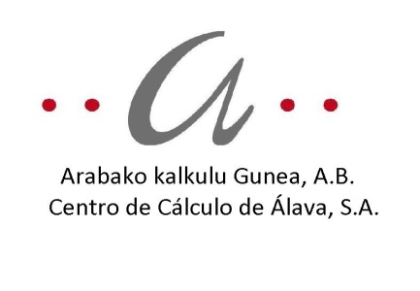
AKSAko ALDI BATERAKO LANPOSTUAK - 2024ko IRAILAREN 30a / PUESTOS DE TRABAJO TEMPORALES CCASA - 30 SEPTIEMBRE 2024

Zk./Nº |  |  | LANBIDE PROFILA | PERFIL PROFESIONAL | 1 | 2 | 3 | 4 | 5 | 6 | 7 | 8 | 9 | 10 | 11 | 12
GUZTIRA/TOTAL | EMAKUMEAK/MUJERES | GIZONAK/HOMBRES | URTEKO SOLDATA GORDINA | SUELDO ANUAL BRUTO | 33,496.81 | 37,218.68 | 41,560.86 | 42,801.48 | 45,282.73 | 50,865.53 | 53,346.78 | 57,068.64 | 60,790.51 | 69,474.87 | 75,057.67 | 80,640.48
1 | 1 | 0 | ANALISTA FUNTZIONALA | ANALISTA FUNCIONAL |  |  |  |  | 45,282.73 | 50,865.53 | 53,346.78
2 | 2 | 0 | ADMINISTRAZIO OROKORREKO TEKNIKARIA | TÉCNICO ADMÓN GENERAL |  |  |  |  | 45,282.73 | 50,865.53 | 53,346.78
3 | 3 | 0

 |  |  | Enplegatutako pertsonak |  | Personas empleadas
 |  |  | Finkoak: 136 (83 gizonezko eta 53 emakumezko) % 98 |  | Fijos: 136 (83 hombres y 53 mujeres) 98 %
 |  |  | Adi baterakoak: 3 emakumezko % 2,16 |  | Temporales: 3 mujeres 2,16 %

 |  |  | Instituzioetan liberatutako pertsonak |  | Personas liberadas institucionales
 |  |  | Ez dago liberatu instituzionalik |  | No existe personal liberado institucional

 |  |  |  |  | porcentaje de personal fijo (nº de personal fijo/nº total personal*100)

 |  |  |  |  | porcentaje de personal temporal (nº de temporales/nº total personal*100)

